关系图
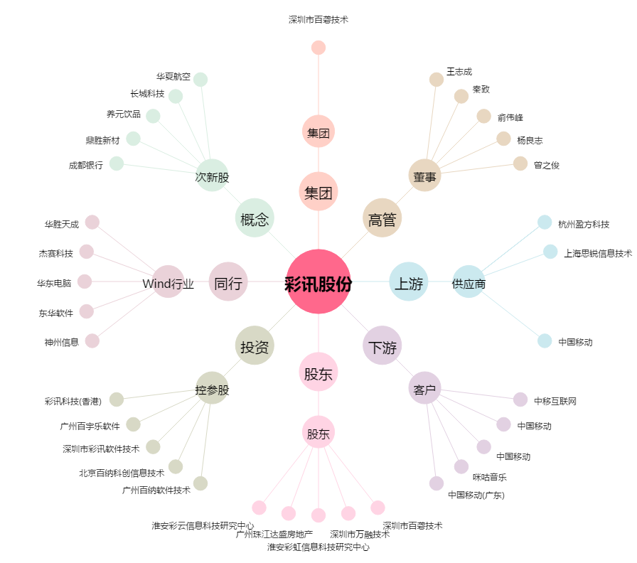
彩讯股份[300634.SZ] - 关系概览图

